생산일보
중합2팀 생산일보 / Reactor Operation Daily Sheet — 2026.08

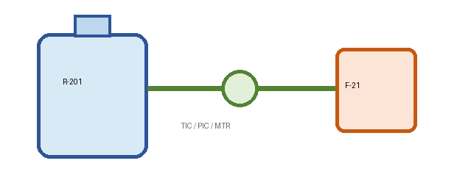
문서번호 | PRD-RX-017 | 공정 | 중합/혼합 | Shift | A/B/C | Rev. | 3.7
작성부서 | 제조2팀 | 기준Recipe | RCP-44A | 원천 | PLC+수기 | 단위계 | 현장단위
색상범례 | 파랑=PLC | 노랑=수기 | 회색=수식 | 빨강=이탈

LOT별 반응온도 / 점도
 | Series 1 | 반응온도(℃) | 점도(cP)
Item 1 | 0
LOT / 제조번호 | 설비 |  | 운전기준 |  | 반응조건 / Reaction |  |  | 원료량 / Feed |  | 품질 / QC |  |  | 에너지 / Utility |  |  | 월간 누적(가로반복) |  |  | 검토
 | 반응기 | 원료 | Recipe | RPM | 반응온도 | 압력 | 수분 | 투입량 | 산출량 | 점도 | 고형분 | 불량 | 전력 | Yield | 판정 | 6월 | 7월 | 8월 | 작업자 | QA | 전자서명
 |  |  |  |  | PV (℃) | P(bar) | Moist.(ppm) | kg | kg | cP@25℃ | wt% | EA | kWh | % | Auto | Actual(t) | Actual(t) | Actual(t) | Name | Name | ID
BT26821 | R-201 | 수지A/Resin-A | RCP-44A | 190 | 75 | 1.6 | 210 | 4800 | 4584 | 118 | 47 | 0 | 670 | 95.5 | PASS | 111 | 118 | 122 | 김A | QA-LEE | SIG-260821
BT26822 | R-202 | 촉매β/Catalyst-B | RCP-44A | 208 | 76.3 | 1.68 | 240 | 4920 | 4678.92 | 126.5 | 48.2 | 1 | 587 | 95.1 | PASS | 112.8 | 119.9 | 124.1 | 박B | QA-KIM | SIG-260822
BT26823 | R-203 | 첨가제-17/Add.17 | RCP-44A | 226 | 77.6 | 1.76 | 180 | 5040 | 4772.88 | 135 | 49.4 | 0 | 794 | 94.7 | PASS | 114.6 | 121.8 | 126.2 | 이C | QA-LEE | SIG-260823
BT26824 | R-201 | 수지A/Resin-A | RCP-44A | 244 | 78.9 | 1.84 | 260 | 5160 | 4927.8 | 143.5 | 50.6 | 3 | 268 | 95.5 | PASS | 116.4 | 123.7 | 128.3 | 최D | QA-KIM | SIG-260824
BT26825 | R-202 | 촉매β/Catalyst-B | RCP-44A | 262 | 80.2 | 1.92 | 310 | 5280 | 5021.28 | 152 | 47 | 7 | 267 | 95.1 | CHECK | 118.2 | 125.6 | 130.4 | 김A | QA-LEE | SIG-260825
BT26826 | R-203 | 첨가제-17/Add.17 | RCP-44A | 190 | 81.5 | 2 | 150 | 5400 | 5113.8 | 160.5 | 48.2 | 0 | 367 | 94.7 | PASS | 120 | 127.5 | 132.5 | 박B | QA-KIM | SIG-260826
BT26827 | R-201 | 수지A/Resin-A | RCP-44A | 208 | 82.8 | 2.08 | 275 | 5520 | 5271.6 | 169 | 49.4 | 2 | 455 | 95.5 | CHECK | 121.8 | 129.4 | 134.6 | 이C | QA-LEE | SIG-260827
BT26828 | R-202 | 촉매β/Catalyst-B | RCP-44A | 226 | 84.1 | 2.16 | 220 | 5640 | 5363.64 | 177.5 | 50.6 | 4 | 612 | 95.1 | CHECK | 123.6 | 131.3 | 136.7 | 최D | QA-KIM | SIG-260828

